填写样本
一张涉及多个项目的，编号可依据实际情况填写在备注里面
费用明细表
项目编号(名称）：0024201512310001/无编号填写用途名称 所属公司：信息□ 热力□ B-
序号 | 费用名称 | 用途明细 | 同行人员姓名 | 抵票（√） | 金额（元） | 费用发生日期 | 备注
一 | 城际交通费
此处为财务人员审票后填写补助金额
1 | 机票费 | 大连-北京 | 张三、李四 |  | xxx | 2016.3.2
2 | 火车票 | 北京-大连 |  | √ | xxx | 2016.3.5
3 | 客车费 | 大连-沈阳 |  |  | xxx | 2016.4.1
4
5
…
小 计
二 | 市内交通费
1 | 打车费 | 北京西站-王府井 |  |  | xxx | 2016.3.4
2 | 公交车 | 王府井-4-会展中心 |  | √ | xxx | 2016.3.4
3 | 公交车 | 会展中心-8-如家酒店 |  | √ | xxx | 2016.3.4
4 | 公交车 | 北站-528-北京街（家) |  | √ | xxx | 2016.3.4
5
注：写明从哪到哪，公交要标明线路，明细要简单明了
6
7
…
小 计
三 | 住宿费（须在备注栏里注明天数）
1 | 住宿费 | 如家酒店 |  |  | xxx |  | 3天
2
3
4
…
小 计
四 | 其他费用
1 | 加油费 |  |  |  | xxx
2 | 招待费 | 北京****公司/某某 |  |  | xxx
3 | 礼品费 | 北京****公司/某某 |  | √ | xxx
…
小 计
总 计
部门： 报销人： 填报日期：

Sheet3
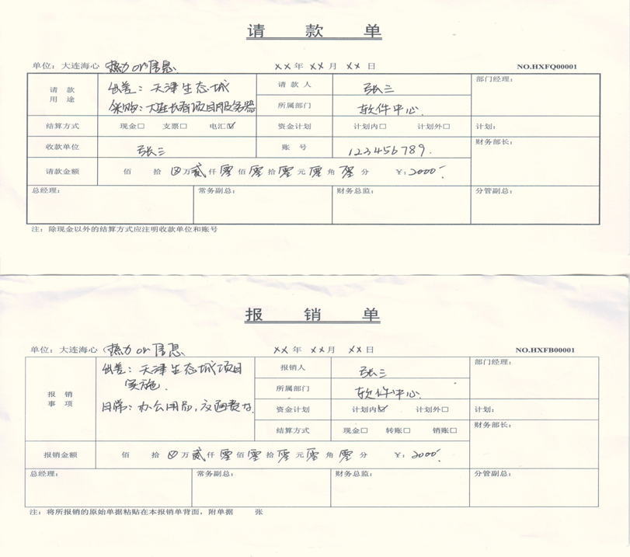
此处须项目名称+编号

